关系图
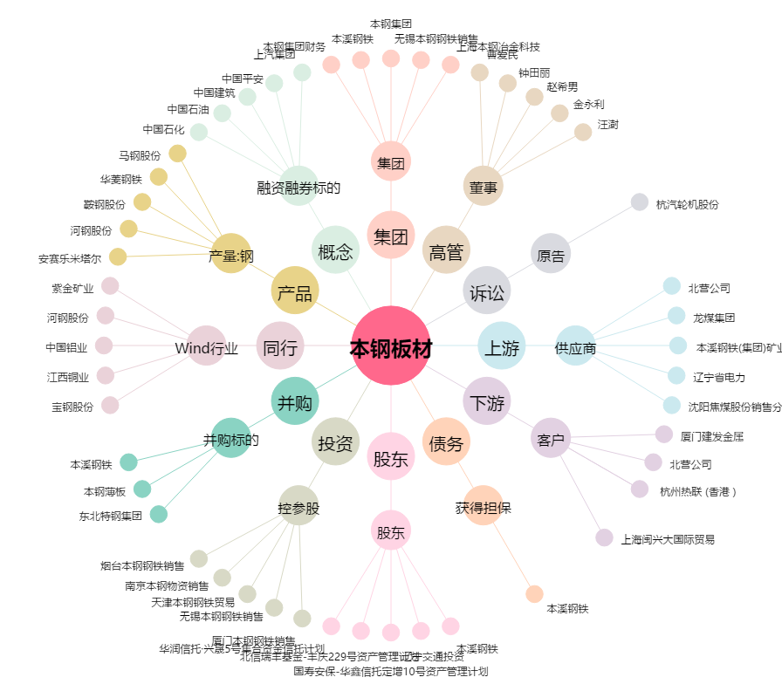
本钢板材[000761.SZ] - 关系概览图

